2019_11_data
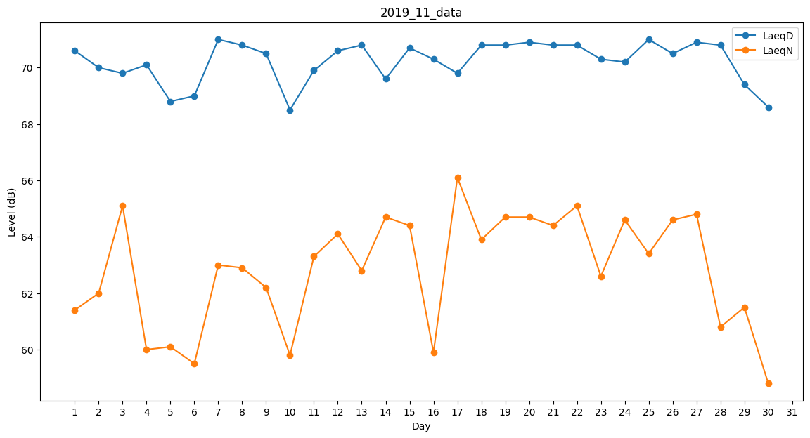
Day | LaeqD | LaeqN
1 | 70.6 | 61.4
2 | 70 | 62
3 | 69.8 | 65.1
4 | 70.1 | 60
5 | 68.8 | 60.1
6 | 69 | 59.5
7 | 71 | 63
8 | 70.8 | 62.9
9 | 70.5 | 62.2
10 | 68.5 | 59.8
11 | 69.9 | 63.3
12 | 70.6 | 64.1
13 | 70.8 | 62.8
14 | 69.6 | 64.7
15 | 70.7 | 64.4
16 | 70.3 | 59.9
17 | 69.8 | 66.1
18 | 70.8 | 63.9
19 | 70.8 | 64.7
20 | 70.9 | 64.7
21 | 70.8 | 64.4
22 | 70.8 | 65.1
23 | 70.3 | 62.6
24 | 70.2 | 64.6
25 | 71 | 63.4
26 | 70.5 | 64.6
27 | 70.9 | 64.8
28 | 70.8 | 60.8
29 | 69.4 | 61.5
30 | 68.6 | 58.8

